Padrões técnicos
Padrões técnicos

Padrões de altura de montagem de braços
Sigla | Descrição | Nomenclatura padrão | Altura de montagem do braço de IP (m) | Referência
L - 1 | Locais acessíveis ao trânsito de veículos em áreas rurais | Veículos em áreas rurais | 4.5 | https://www.eneldistribuicao.com.br/rj/documentos/CNC-NDBR-DBR-20-0213-EDBR%20-%20Compartilh.%20de%20Infraestr.%20de%20Rede%20de%20Distr.%20A%C3%A9rea%20com%20Infraestrutura%20de%20Telecom.pdf
L - 2 | Ruas e avenidas | Ruas e avenidas | 5 | https://www.eneldistribuicao.com.br/rj/documentos/CNC-NDBR-DBR-20-0213-EDBR%20-%20Compartilh.%20de%20Infraestr.%20de%20Rede%20de%20Distr.%20A%C3%A9rea%20com%20Infraestrutura%20de%20Telecom.pdf
L - 3 | Locais acessíveis ao trânsito de máquinas e equipamentos agrícolas em áreas rurais tráfego de máquinas agrícolas | Máquinas agrícolas em áreas rurais | 6 | https://www.eneldistribuicao.com.br/rj/documentos/CNC-NDBR-DBR-20-0213-EDBR%20-%20Compartilh.%20de%20Infraestr.%20de%20Rede%20de%20Distr.%20A%C3%A9rea%20com%20Infraestrutura%20de%20Telecom.pdf
L - 4 | Rodovias federais | Rodovias federais | 7 | https://www.eneldistribuicao.com.br/rj/documentos/CNC-NDBR-DBR-20-0213-EDBR%20-%20Compartilh.%20de%20Infraestr.%20de%20Rede%20de%20Distr.%20A%C3%A9rea%20com%20Infraestrutura%20de%20Telecom.pdf
 | Pedestre | Pedestre | 4.5

Padrões de braços utilizados em iluminação pública
Sigla | Descrição | Nomenclatura padrão | Ganho de altura (m) | Projeção (m) | Ângulo de inclinação (º) | Diâmetro do braço (mm) | referência
IP - 1 | IP - 1 | Final nivelado 0,95 x 1,1 | 0.95 | 1.1 | 0 | 32 | file:///C:/Users/muril/OneDrive/KMR-Operacional/IP/Angra%20dos%20Reis/Normas%20ENEL/Normas%20t%C3%A9cnicas%20-%20ENEL%20RJ%20-%20completo/Ilumina%C3%A7%C3%A3o%20P%C3%BAblica%20-%20Anexos/PM-C%20608.10.PDF
IP - 2 | IP - 2 | Final nivelado 1,21 x 1,53 | 1.21 | 1.53 | 0 | 48 | file:///C:/Users/muril/OneDrive/KMR-Operacional/IP/Angra%20dos%20Reis/Normas%20ENEL/Normas%20t%C3%A9cnicas%20-%20ENEL%20RJ%20-%20completo/Ilumina%C3%A7%C3%A3o%20P%C3%BAblica%20-%20Anexos/PM-C%20608.10.PDF
IP - 3 | IP - 3 | Final nivelado 1,88 x 2,27 | 1.885 | 2.27 | 0 | 48 | file:///C:/Users/muril/OneDrive/KMR-Operacional/IP/Angra%20dos%20Reis/Normas%20ENEL/Normas%20t%C3%A9cnicas%20-%20ENEL%20RJ%20-%20completo/Ilumina%C3%A7%C3%A3o%20P%C3%BAblica%20-%20Anexos/PM-C%20608.10.PDF
IP - 4 | IP - 4 | Final nivelado 0,66 x 0,82 | 0.66 | 0.825 | 0 | 48 | file:///C:/Users/muril/OneDrive/KMR-Operacional/IP/Angra%20dos%20Reis/Normas%20ENEL/Normas%20t%C3%A9cnicas%20-%20ENEL%20RJ%20-%20completo/Ilumina%C3%A7%C3%A3o%20P%C3%BAblica%20-%20Anexos/PM-C%20608.10.PDF
IP - 5 | Braço para Luminária Aberta | Sem sapata 1,76 x 2,09 | 1.762 | 2.095 | 15 | 39 | file:///C:/Users/muril/OneDrive/KMR-Operacional/IP/Angra%20dos%20Reis/Normas%20ENEL/Normas%20t%C3%A9cnicas%20-%20ENEL%20RJ%20-%20completo/Ilumina%C3%A7%C3%A3o%20P%C3%BAblica%20-%20Anexos/PM-R%200067.PDF
IP - 6 | Braço para Luminária Fechada | Final inclinado 1,80 x 2,56 | 1.805 | 2.56 | 15 | 60.3 | file:///C:/Users/muril/OneDrive/KMR-Operacional/IP/Angra%20dos%20Reis/Normas%20ENEL/Normas%20t%C3%A9cnicas%20-%20ENEL%20RJ%20-%20completo/Ilumina%C3%A7%C3%A3o%20P%C3%BAblica%20-%20Anexos/PM-R%200068.PDF
IP - 7 | Braço de 1 m para Luminária Aberta | Viela 0,96 x 0,25 | 0.258 | 0.965 | 15 | 37.5 | file:///C:/Users/muril/OneDrive/KMR-Operacional/IP/Angra%20dos%20Reis/Normas%20ENEL/Normas%20t%C3%A9cnicas%20-%20ENEL%20RJ%20-%20completo/Ilumina%C3%A7%C3%A3o%20P%C3%BAblica%20-%20Anexos/PM-R%200650.PDF
IP - 8 | Braço Soldado ao Poste | Braço Soldado ao Poste | 0 | 0.5 | 5 | 37.5
IP - 9 | IP - 9 | Final inclinado 0,95 x 1,1 | 0.95 | 1.1 | 5 | 32
IP - 10 | IP - 10 | Final inclinado 0,95 x 1,1 | 0.95 | 1.1 | 10 | 32

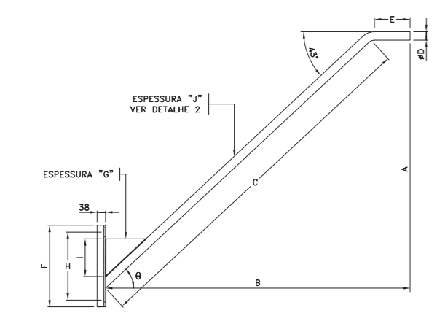
Padrão de braço | Desenho |  |  | Imagem
IP - 1 IP - 2 IP - 3 IP - 4

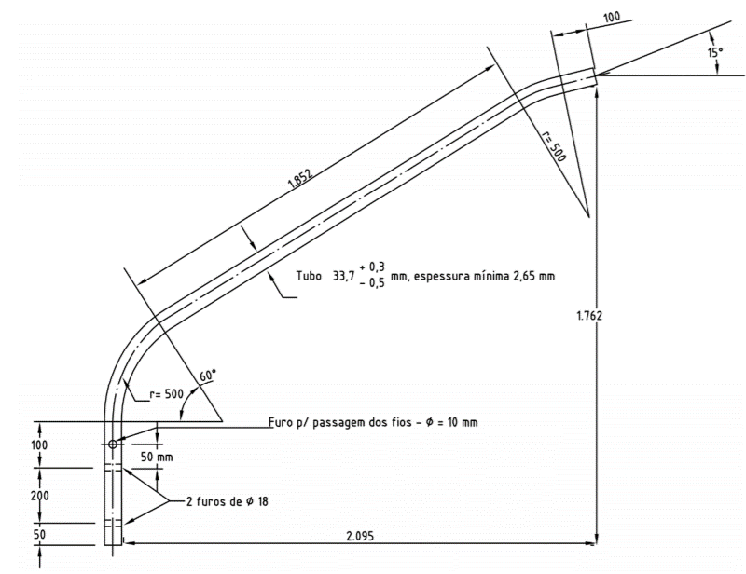
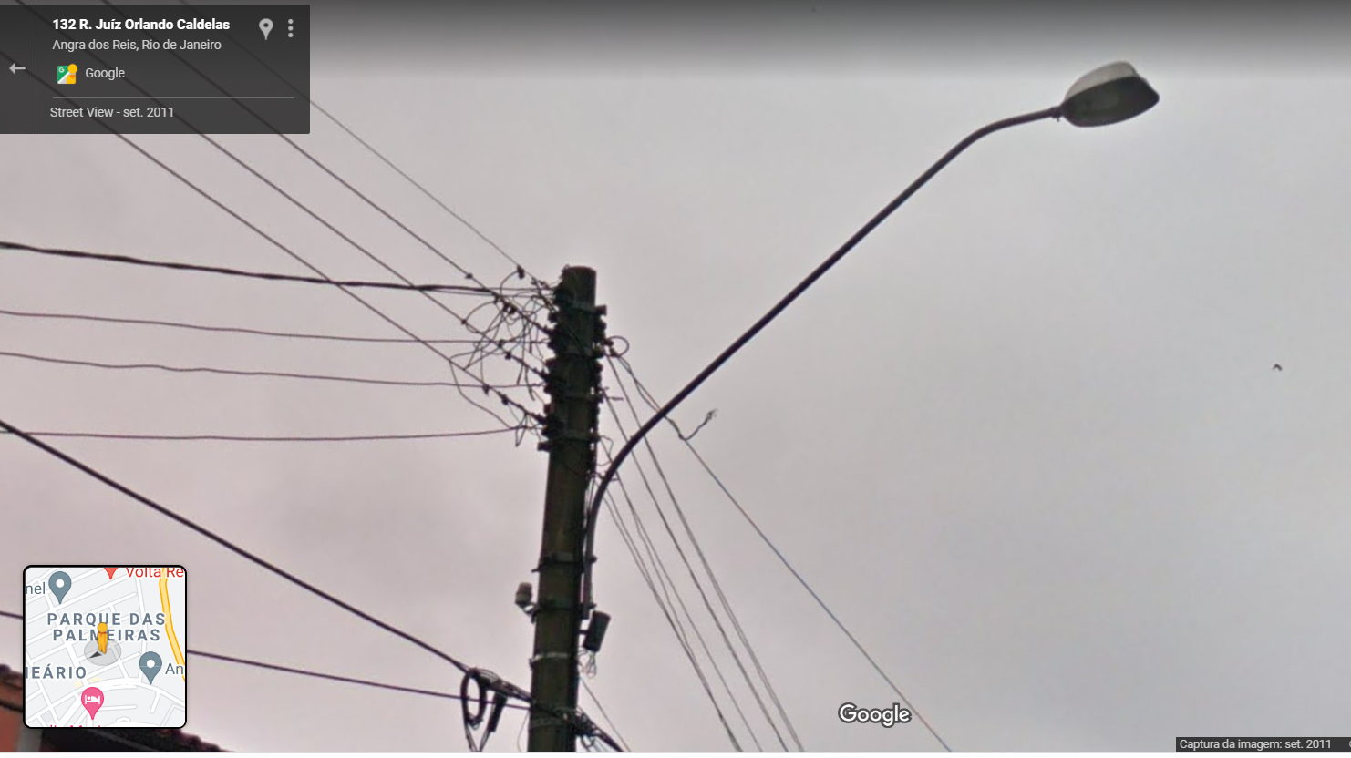
IP - 5

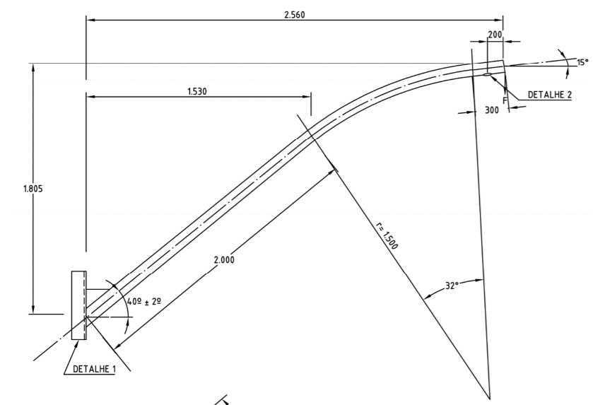
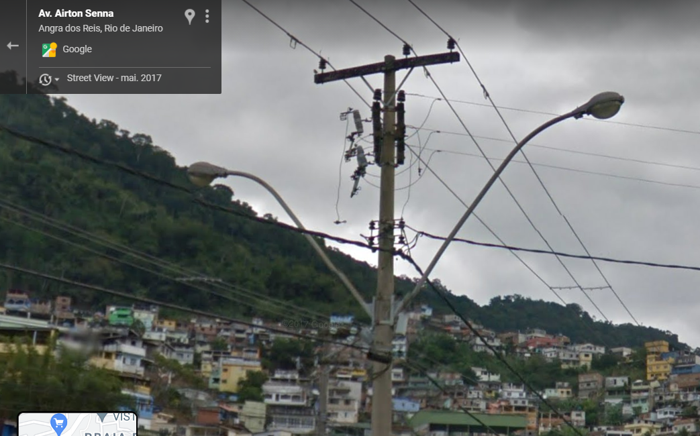
IP - 6

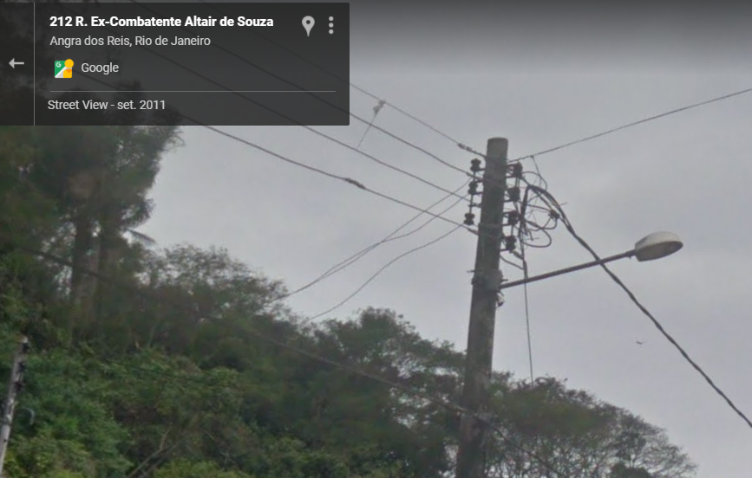
IP - 7

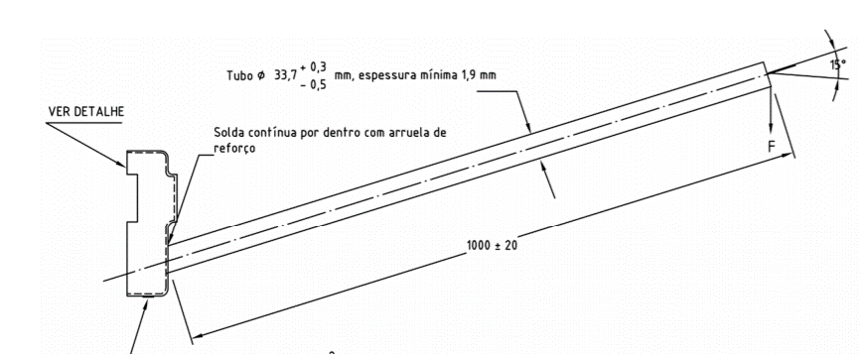

IP - 8
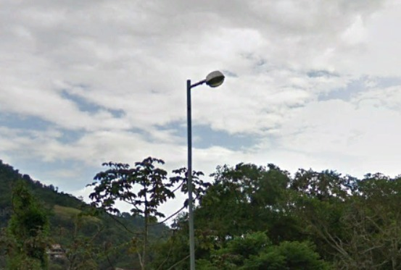

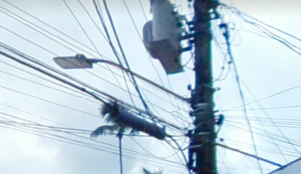

IP -09

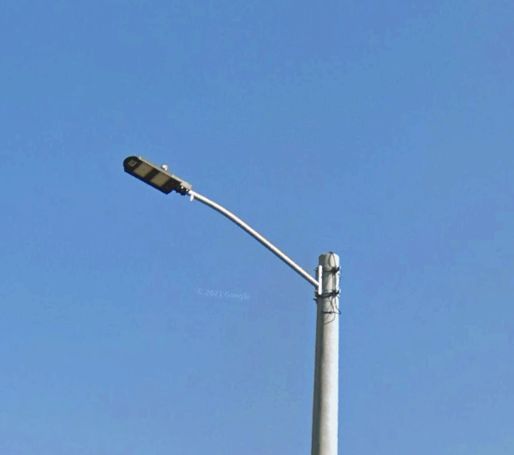

IP-10

Perdas dos reatores por tipo e potência das lâmpadas
Tipo da lâmpada | Potência da lâmpada (W) | Lâmpada + potência (W) | Perda do reator (W)
Vapor de sódio | 50 | Vapor de sódio 50 | 12
Vapor de sódio | 70 | Vapor de sódio 70 | 14
Vapor de sódio | 100 | Vapor de sódio 100 | 17
Vapor de sódio | 150 | Vapor de sódio 150 | 22
Vapor de sódio | 250 | Vapor de sódio 250 | 30
Vapor de sódio | 400 | Vapor de sódio 400 | 38
Vapor de sódio | 1,000 | Vapor de sódio 1000 | 90
Vapor metálico | 35 | Vapor metálico 35 | 10
Vapor metálico | 70 | Vapor metálico 70 | 14
Vapor metálico | 100 | Vapor metálico 100 | 17
Vapor metálico | 150 | Vapor metálico 150 | 22
Vapor metálico | 250 | Vapor metálico 250 | 23
Vapor metálico | 400 | Vapor metálico 400 | 29
Vapor metálico | 1,000 | Vapor metálico 1000 | 50
Vapor metálico | 2,000 | Vapor metálico 2000 | 100
Vapor de mercúrio | 80 | Vapor de mercúrio 80 | 10
Vapor de mercúrio | 125 | Vapor de mercúrio 125 | 14
Vapor de mercúrio | 250 | Vapor de mercúrio 250 | 25
Vapor de mercúrio | 400 | Vapor de mercúrio 400 | 36
Vapor de mercúrio | 700 | Vapor de mercúrio 700 | 49
Vapor de mercúrio | 1,000 | Vapor de mercúrio 1000 | 70
Vapor de mercúrio | 2,000 | Vapor de mercúrio 2000 | 1,000
ABNT NBR 13593:2011 - Reator e ignitor para lâmpada a vapor de sódio a alta pressão - especificação e ensaios
ABNT NBR 14305:2015 - Reator e ignitor para lâmpada a vapor metálico (halogenetos) - requisitos e ensaios
ABNT NBR 5125:1996 - Reator para lâmpada a vapor de mercúrio a alta pressão

